상품제안서
쿠비녹스 믹싱볼 2종세트 | 상품코드: S12914

 |  |  |  |  |  |  | 02-713-8555 | www.synergygift.co.kr
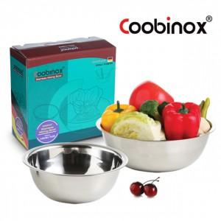

【상세/제작정보】 | 사이즈가 두가지로 되어있어 다양하게 사용이 가능합니다

【인쇄/포장옵션】 | 레이저, 스티커 / 포장지포장

【공급단가】 | 수량 | 100~ | 500~ | 1,000~ | 3,000~ | 5,000~
*VAT별도 | 단가 | 3,800원 | 3,660원 | 3,520원 | 3,380원 | 3,290원

【상품 URL】 | https://www.synergygift.co.kr:443/src/goods_detail.php?gdno=14523

